Bai08
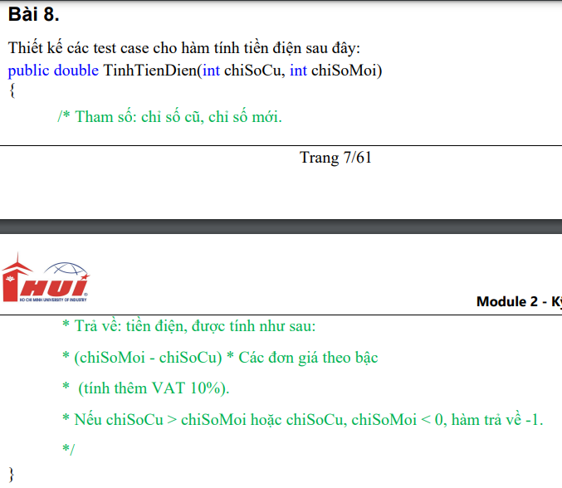
Bảng phân tích
Condition | Valid Par. | Invalid Par. | Valid Boundary | Invalid Boundary
Chỉ số cũ | >= 0 và <= Chỉ số mới | < 0 | 0 | -1
 |  | Chỉ số cũ > Chỉ số mới
Chỉ số mới | >= 0 và >= chỉ số cũ | < 0 | 0 | -1

Chỉ số mới - chỉ số cũ (kWh) | [0; 50] |  | 0
 | [51; 100] |  | 50
 | [101; 200] |  | 100
 | [201; 300] |  | 101
 | [301; 400] |  | 200
 | >= 401 |  | 201
 |  |  | 300
 |  |  | 301
 |  |  | 400
 |  |  | 401
Bảng thiết kế test case
Test case type | # | Chỉ số cũ | Chỉ số mới | Chỉ số mới - Chỉ số cũ | Expected results | Actual results |  | Test case no. | Giá bán lẻ điện sinh hoạt
for valid patition | 1 | 105 | 150 | 45 | 73458.00 | 73458 | TRUE | 1 | Bậc 1: Cho kWh từ 0 - 50 | 1484
 | 2 | 200 | 270 | 70 | 115346.00 | 115346 | TRUE | 2 | Bậc 2: Cho kWh từ 51 - 100 | 1533
 | 3 | 80 | 200 | 120 | 205227.00 | 205227 | TRUE | 3 | Bậc 3: Cho kWh từ 101 - 200 | 1786
 | 4 | 78 | 375 | 297 | 601616.40 | 601616.4 | TRUE | 4 | Bậc 4: Cho kWh từ 201 – 300 | 2242
 | 5 | 89 | 435 | 346 | 735666.80 | 735666.8 | TRUE | 5 | Bậc 5: Cho kWh từ 301 – 400 | 2503
 | 6 | 91 | 605 | 514 | 1208754.80 | 1208754.8 | TRUE | 6 | Bậc 6: Cho kWh từ 401 trở lên | 2587
for invalid partion | 7 | -10 | 150 |  | -1 | -1 | TRUE | 1
 | 8 | 180 | 90 |  | -1 | -1 | TRUE | 2
 | 9 | 90 | -20 |  | -1 | -1 | TRUE | 3
for valid boundary | 10 | 0 | 0 | 0 | 0 | 0 | TRUE | 1
 | 11 | 35 | 85 | 50 | 81620.00 | 81620 | TRUE | 2
 | 12 | 25 | 125 | 100 | 165935.00 | 165935 | TRUE | 3
 | 13 | 7 | 108 | 101 | 167899.60 | 167899.6 | TRUE | 4
 | 14 | 98 | 298 | 200 | 362395.00 | 362395 | TRUE | 5
 | 15 | 101 | 302 | 201 | 364861.20 | 364861.2 | TRUE | 6
 | 16 | 245 | 545 | 300 | 609015.00 | 609015 | TRUE | 7
 | 17 | 345 | 646 | 301 | 611768.30 | 611768.3 | TRUE | 8
 | 18 | 234 | 634 | 400 | 884345.00 | 884345 | TRUE | 9
 | 19 | 12 | 413 | 401 | 887190.70 | 887190.7 | TRUE | 10
for invalid boundary | 20 | -1 | 30 |  | -1 | -1 | TRUE | 1
 | 21 | 30 | -1 |  | -1 | -1 | TRUE | 2

